Kasper Enunciado
 |  |  |  | Caso Kasper

 |  |  |  | Análise da Performance em Gestão
 |  |  |  | Licienciatura em Ciência de Dados

 | Trabalho Realizado por: Camila Sousa 111017 | Carolina Brunheta 110888 | José Carvalho 110445 | Miguel Celestino 111590 | Rita Guerreiro 112018

 | ELEMENTOS DO ENUNCIADO |  |  |  |  | OBJETIVOS

 | Operação realizada no 1º semestre N
 |  |  | mil euros
 |  | EUA | Resto Mundo |  |  | O1 - Determinar a margem de contribuição residual de cada mercado
 | Rendimentos
 | Volume de negócios | 3000 | 2000

 | Gastos / Custos |  |  |  |  | O2 - Determinar o EVA da kasper no semestre em análise
 | Consultores | 400 | 400
 | Programadores | 800 | 600
 | Comerciais | 400 | 150
 | Licenciamento de software | 270 | 260 |  |  | O3 - Comentar os resultado obtidos e sugirir alternativas que permitam melhorar os resultados dos próximos períodos
 | Deslocações/viagens | 400 | 0
 | Outros custos | 300 | 45
 | Total dos custos | 2570 | 1455

 | Resultado | 430 | 545

 | Investimento em cada mercado | 250 | 70

 | Custos gerais de estrutura |  | 1000
 | Imposto sobre o rendimento |  | 0

 |  |  |  |  | RESOLUÇÃO

 |  |  |  |  | mil euros
 |  | EUA | Resto Mundo | Custos Comuns | Total da Empresa | O3 - Resposta
 | 1 - Rendimentos
 | Volume de negócios | 3000 | 2000 | 0 | 5000

 | 2 - Gastos / Custos
 | Consultores | 400 | 400 |  | 800
 | Programadores | 800 | 600 |  | 1400
 | Comerciais | 400 | 150 |  | 550
 | Licenciamento de software | 270 | 260 |  | 530
 | Deslocações/viagens | 400 | 0 |  | 400
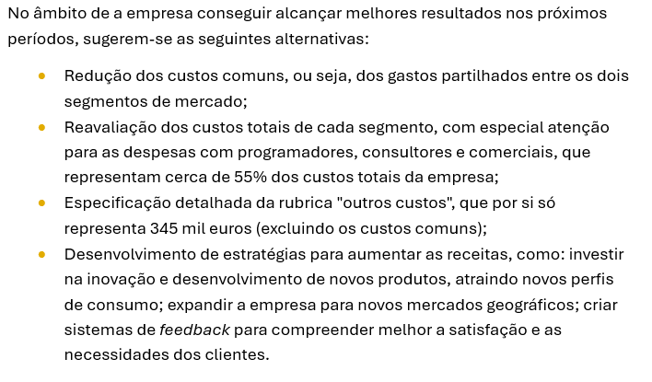
 | Outros custos | 300 | 45 | 1000 | 1345
 | Total dos custos | 2570 | 1455 | 1000 | 5025

 | Investimento em cada mercado | 250 | 70 | 0
 | 3 - Margem de Contribuição (1-2) | 430 | 545 | -1000 | -25
 | 4 - Custo de Capital (4,75%) | 11.875 | 3.325 | 0 | 15.2
O1 | 5 - Margem de Contribuição Residual (3-4) | 418.125 | 541.675 | -1000 | -40.2
 | 6 - Imposto | 0 | 0 | 0 | 0
O2 | 7 - EVA (5-6) | - | - | - | -40.2

 |  | Fundos Próprios |  | Rendibilidade Mínima Anual
 |  | 220,000 €
 |  |  |  | 12%
 | Investimento | Fundadores (20000€)
 |  | + Capital de risco (200000€)
 | 320,000 €
 |  |  |  | Taxa de Juro Anual Negociada

 |  | Financiamento Bancário |  | 4%
 |  | 100,000 €

 | Taxa média de custo de capital anual (x) | 9.50%
 | Taxa média de custo de capital semestral (x/2) | 4.75%

